安装软件
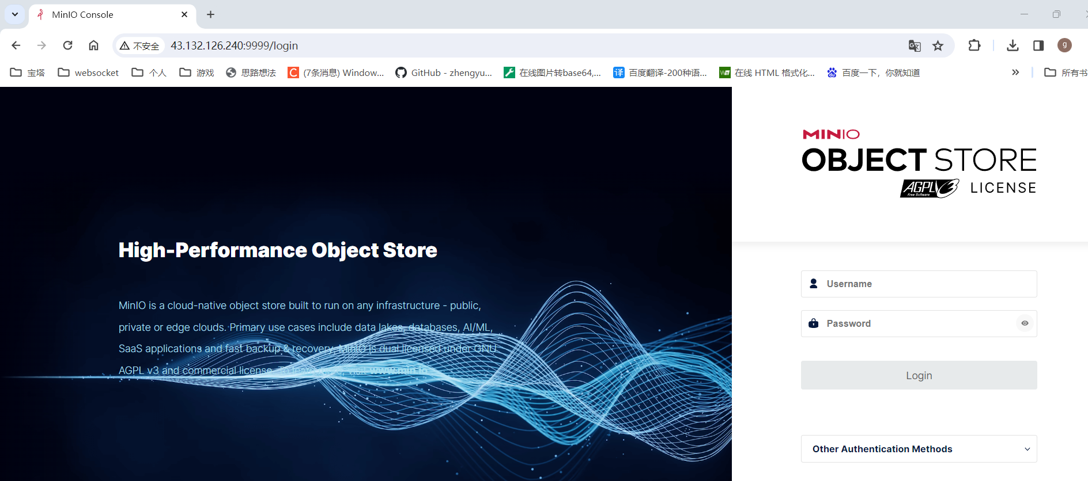
1。安装redis
宝塔面板 ——> 软件商店 ——> redis ——> 任意版本安装即可
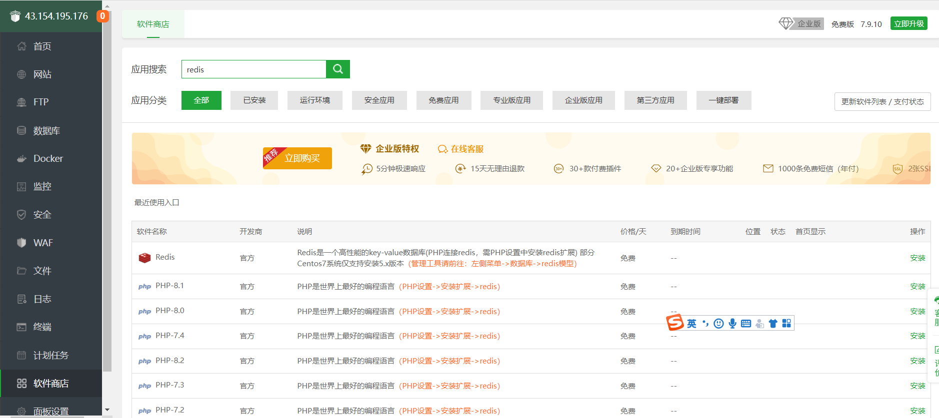

2。redis密码等设置
点击设置

修改redis密码为123456（密码与java端配置一致） |  |  | 或者在配置修改这边，在# requirepass foobared 下面增加一行【requirepass 123456】
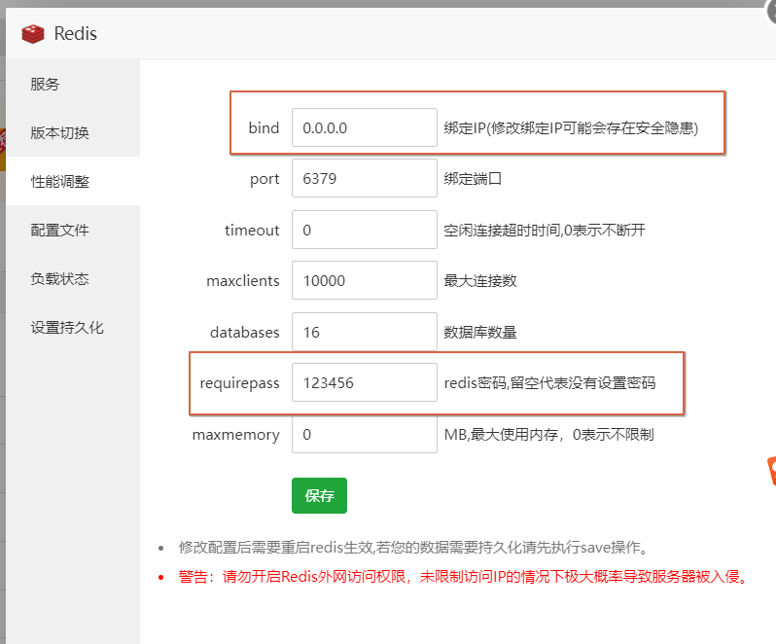
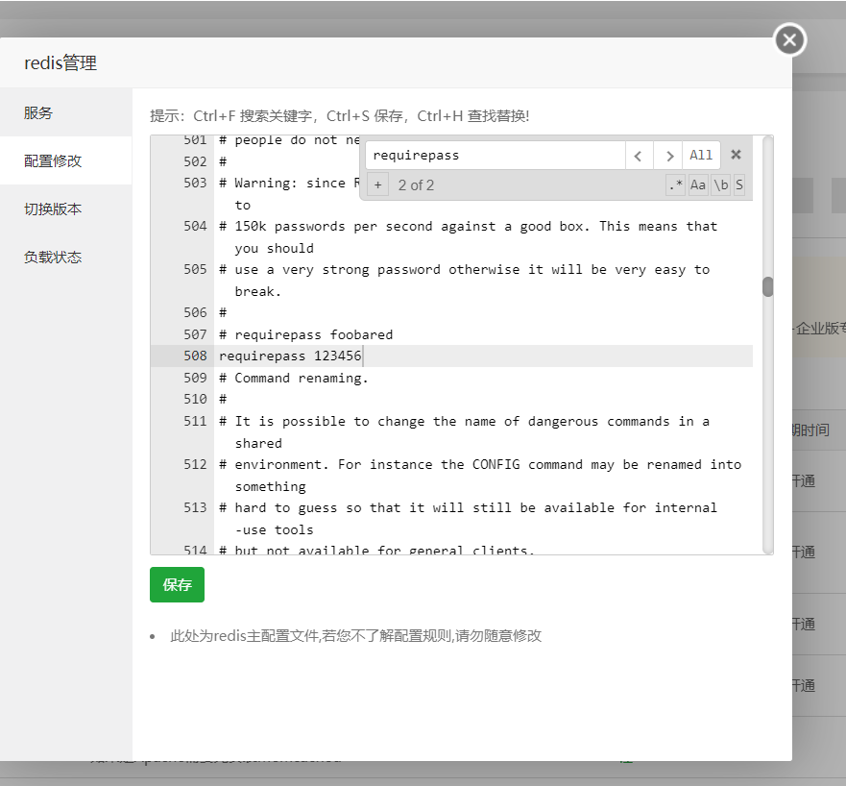

重启redis，使配置生效
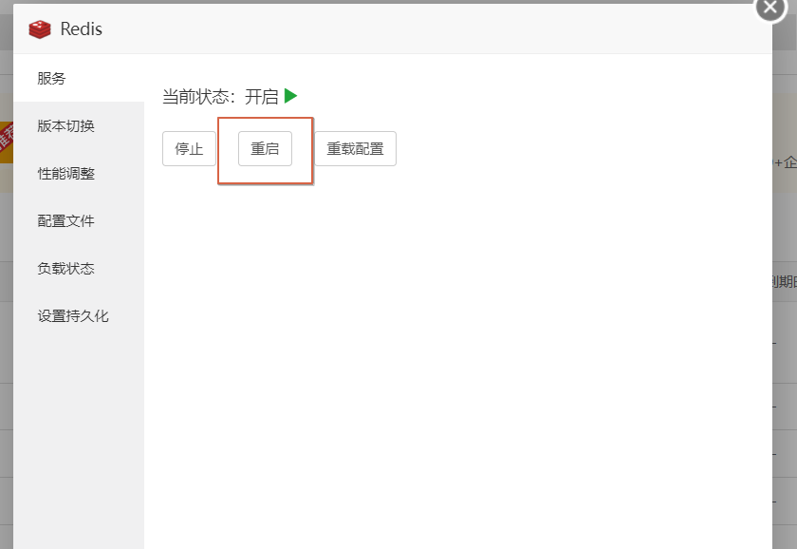

3。放行 Redis 对应的端口 | 注意点：服务器端6379端口也要放行
宝塔面板 ——> 安全 ——> 添加端口规则 ——> 放行 Redis 对应的 6379 端口
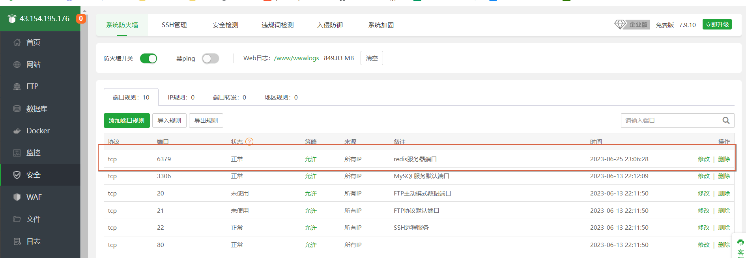

4。放行 java后端 对应的端口 | 注意点：服务器端6379端口也要放行
宝塔面板 ——> 安全 ——> 添加端口规则 ——> 放行 Redis 对应的 6379 端口
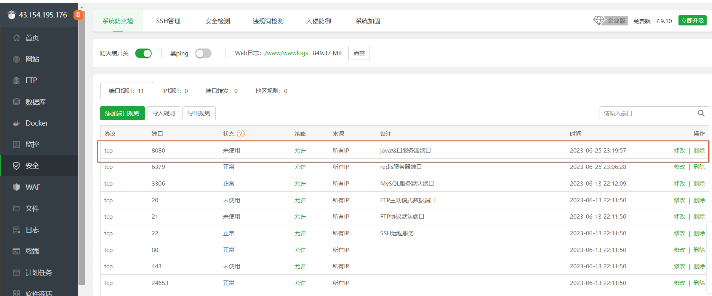

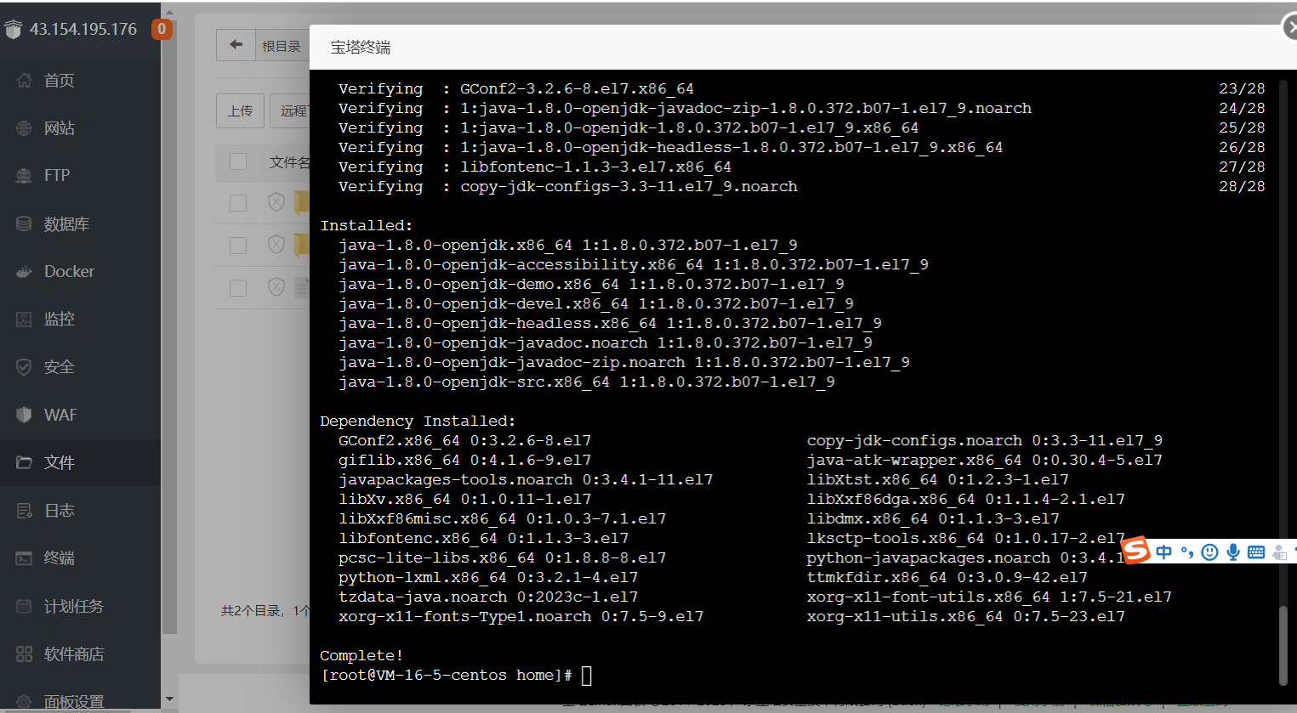
5。点击终端，输入命令安装jdk1.8
yum install java-1.8.0-openjdk* -y

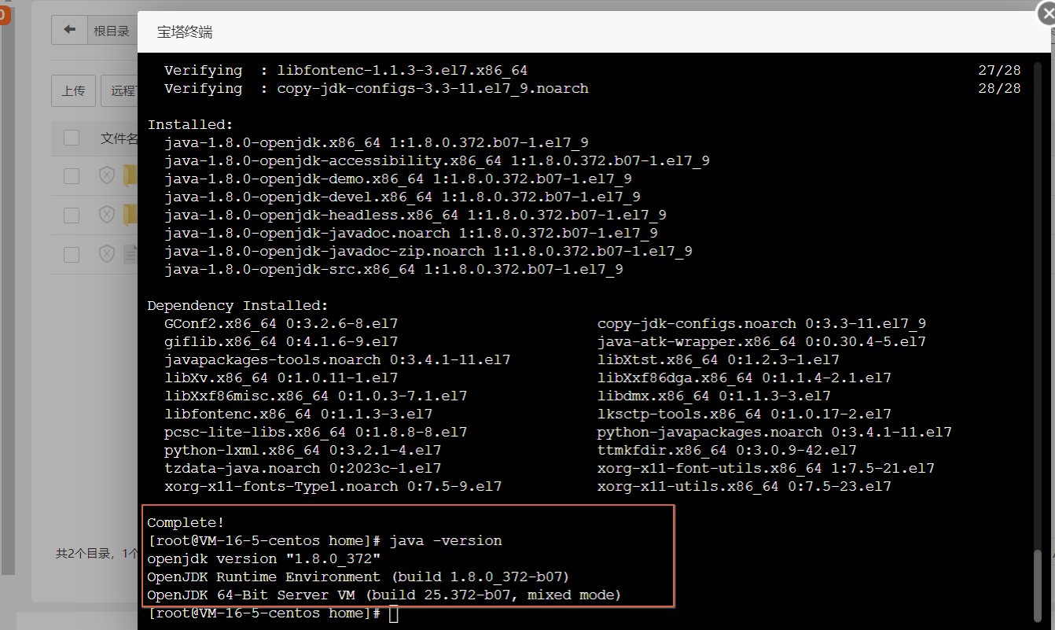
6。输入命令，验证jdk是否安装成功

7。安装nginx |  | 注意：如果安装了Apache，请先卸载Apache
宝塔面板 ——> 软件商店 ——> nginx ——> 任意版本安装即可
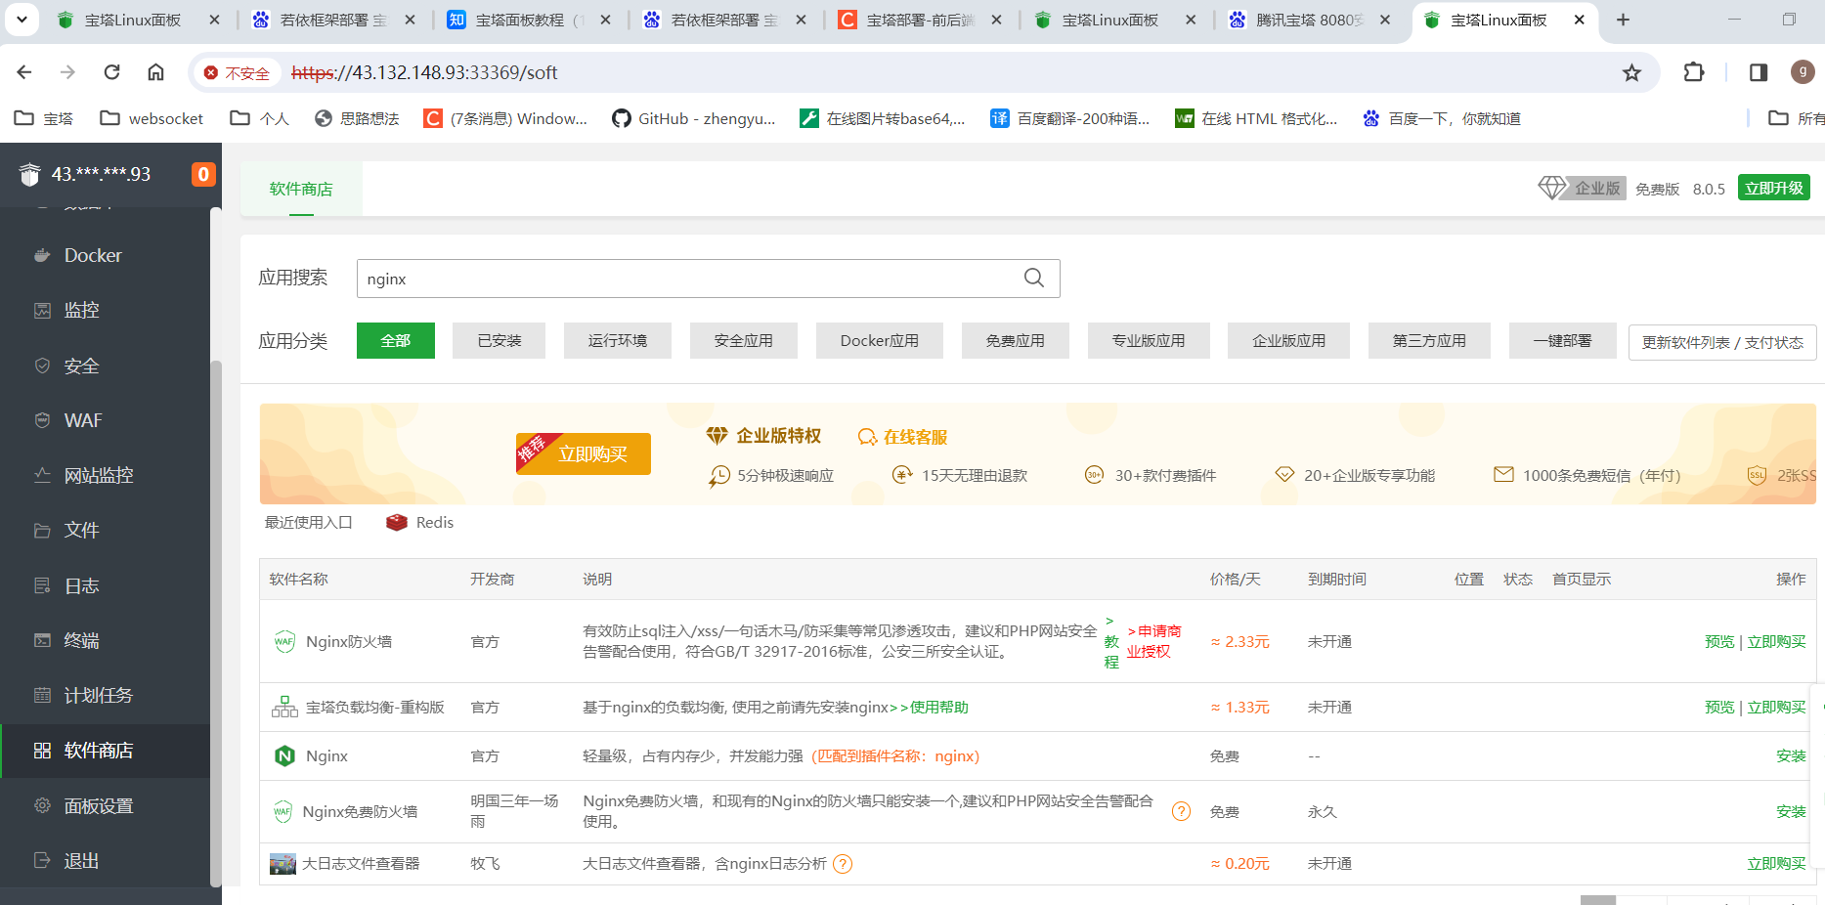

7。点击nginx的设置

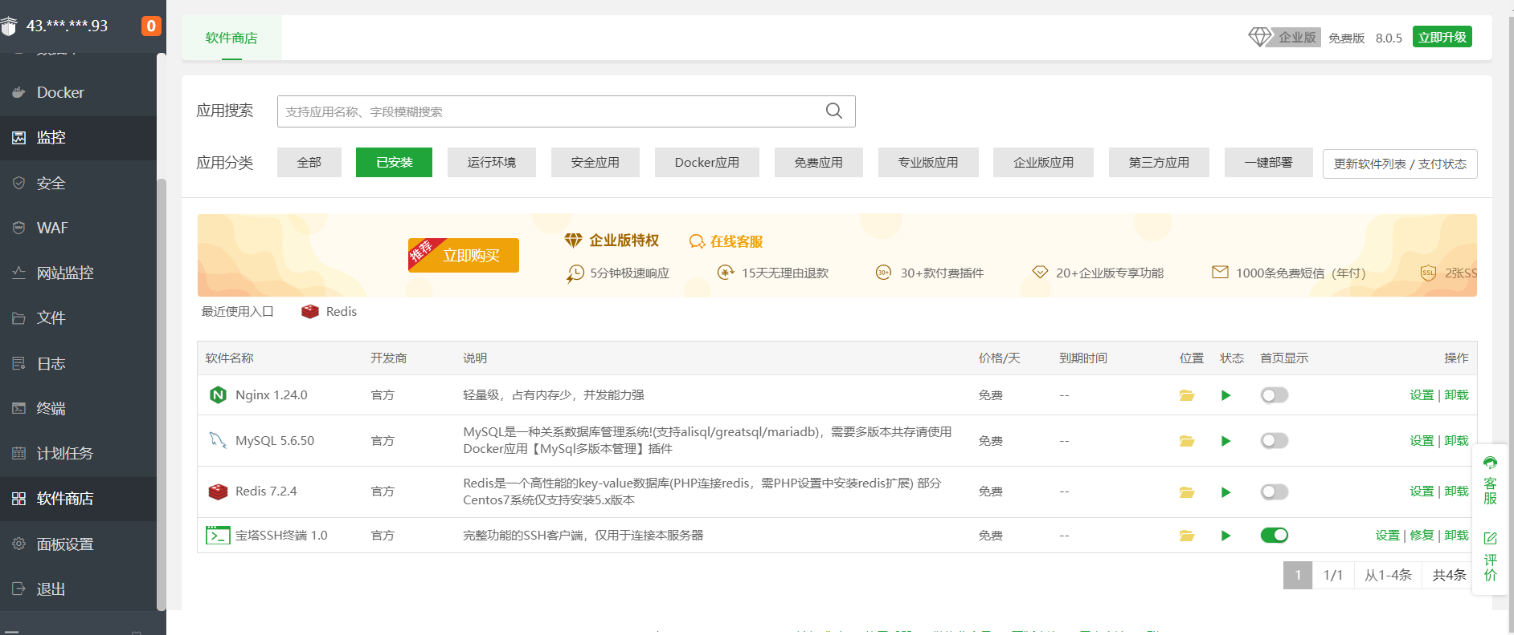

8。选择切换版本，把nginx换成1.18版
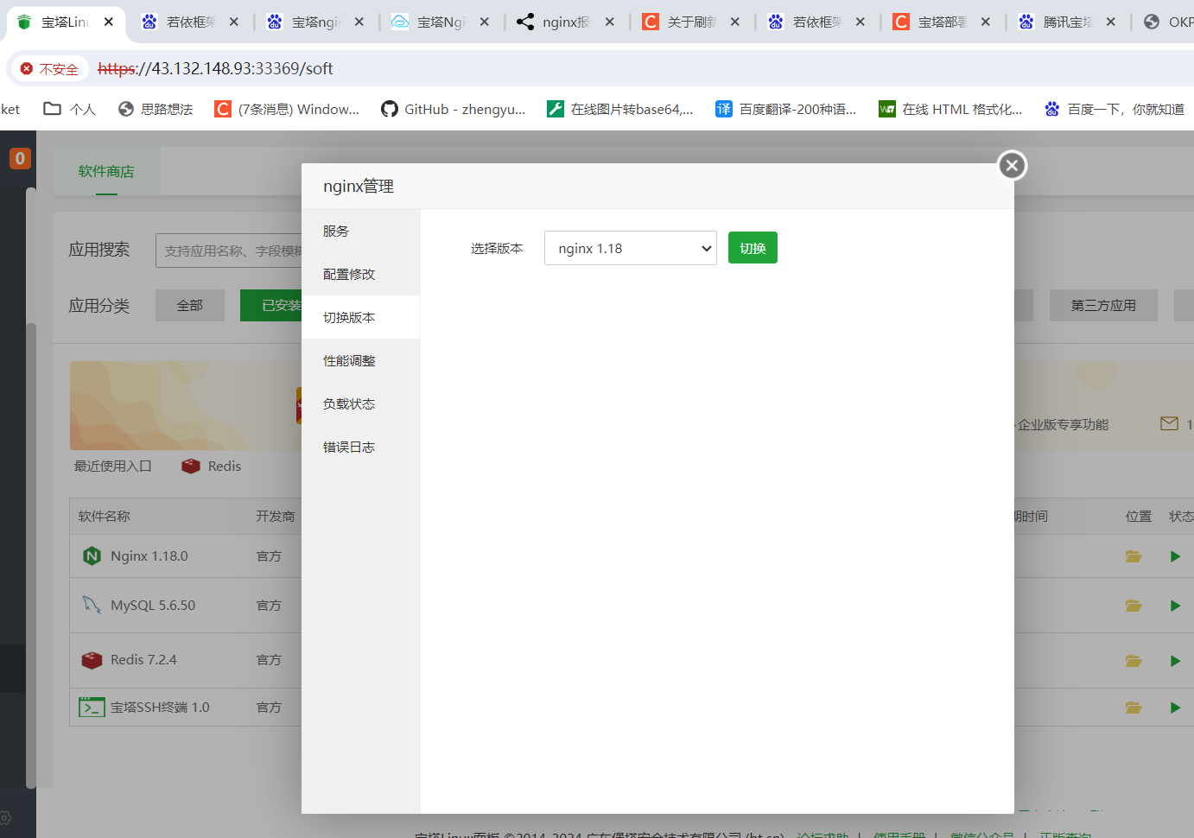

9。选择配置修改。把内容改掉
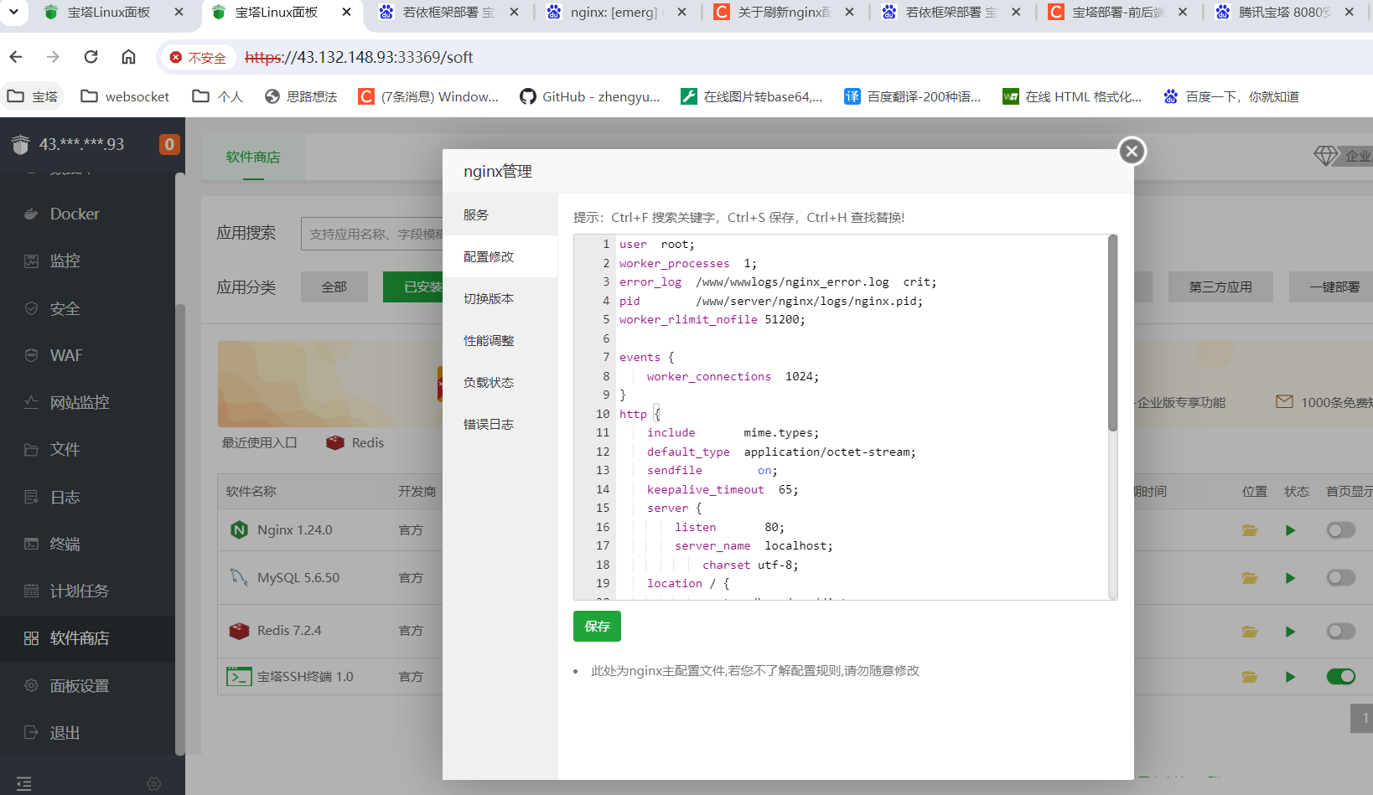

worker_processes 1;
events {
worker_connections 1024;
}
http {
include mime.types;
default_type application/octet-stream;
sendfile on;
keepalive_timeout 65;
server {
listen 80;
server_name wctnbqn.cn;
charset utf-8;
# 前端配置
location / {
#前端项目的路径
root /home/www/dist;
#try_files $uri $uri/ /index.html;
index index.html index.htm;
proxy_set_header Upgrade $http_upgrade;
proxy_set_header Connection "upgrade";
}
# 后端配置
location /api/ {
rewrite "^/api/(.*)$" /$1 break;
# 代理后端接口
proxy_pass http://127.0.0.1:8888;
}
# 自动登录配置
location /thirdLogin {
# 代理后端接口
try_files $uri $uri/ /index.html;
}
#websocket
location /file/ {
proxy_pass http://127.0.0.1:9090;
rewrite "^/file/(.*)$" /$1 break;
}
error_page 500 502 503 504 /50x.html;
location = /50x.html {
root html;
}
}
server {
listen 81;
server_name wctnbqn.cn;
charset utf-8;
# 前端配置
location / {
#前端项目的路径
root /home/www/h5;
#try_files $uri $uri/ /index.html;
index h5/index.html index.htm;
proxy_set_header Upgrade $http_upgrade;
proxy_set_header Connection "upgrade";
# 添加如下代码
add_header Access-Control-Allow-Origin '*';
add_header Access-Control-Allow-Methods 'POST,PUT,GET,DELETE';
}
# 后端配置
location /api/ {
rewrite "^/api/(.*)$" /$1 break;
# 代理后端接口
proxy_pass http://127.0.0.1:8888;
}
# 自动登录配置
location /h5/pages/login/autoLogin {
rewrite ^/pages/login/autoLogin(.*)$ /$1 break;
try_files $uri $uri/ /index.html;
}
#websocket
location /file/ {
proxy_pass http://127.0.0.1:9090;
rewrite "^/file/(.*)$" /$1 break;
}
error_page 500 502 503 504 /50x.html;
location = /50x.html {
root html;
}
}
}

10.重启nginx
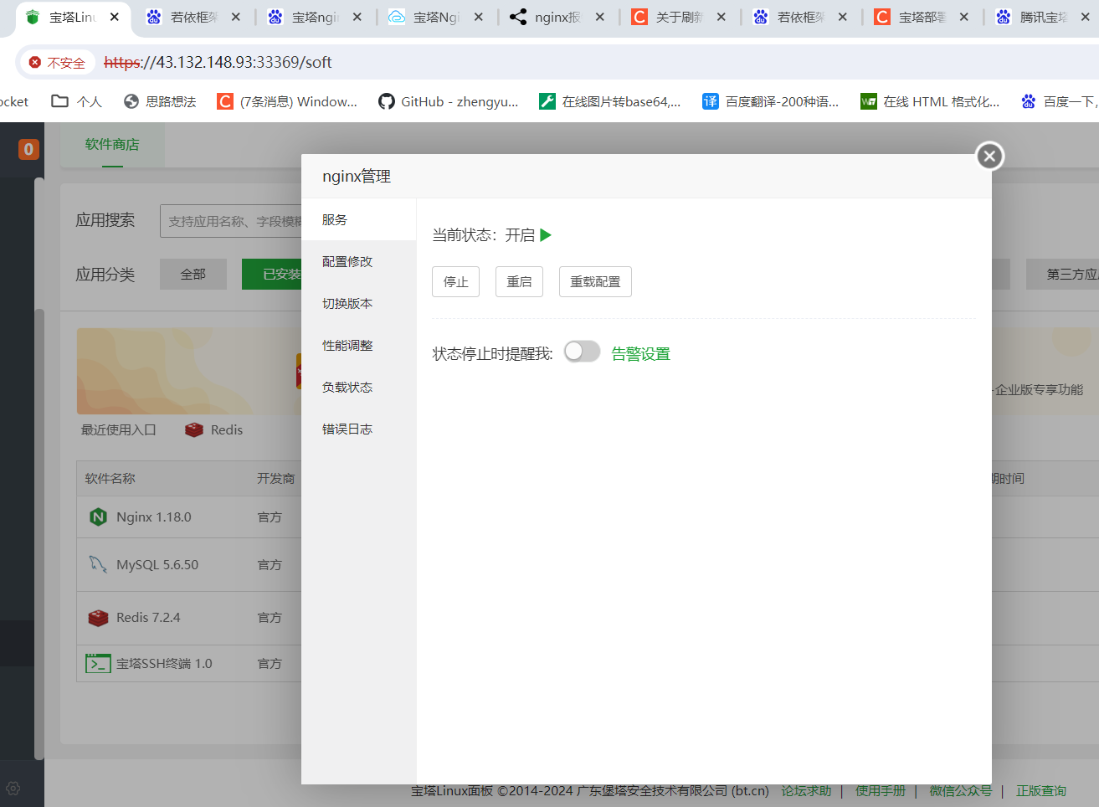

11。安装minio
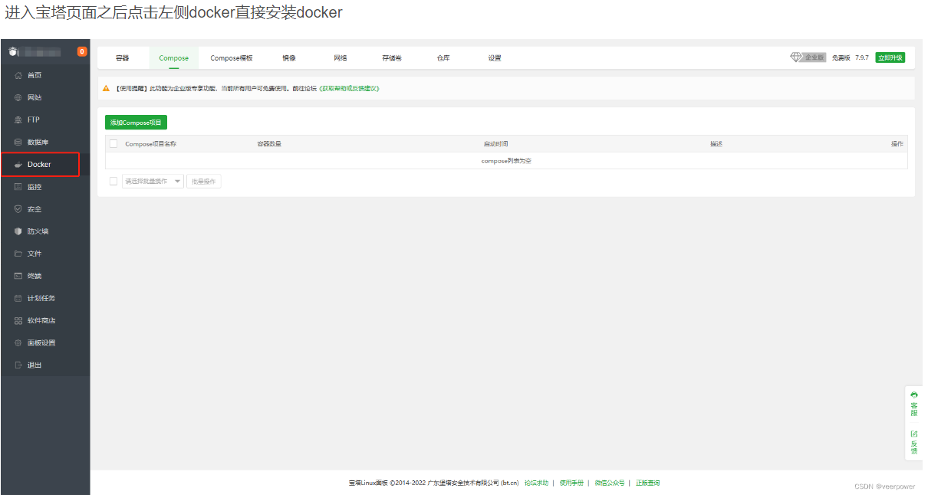

12。点击左侧终端，输入【docker pull minio/minio】 拉取minio镜像
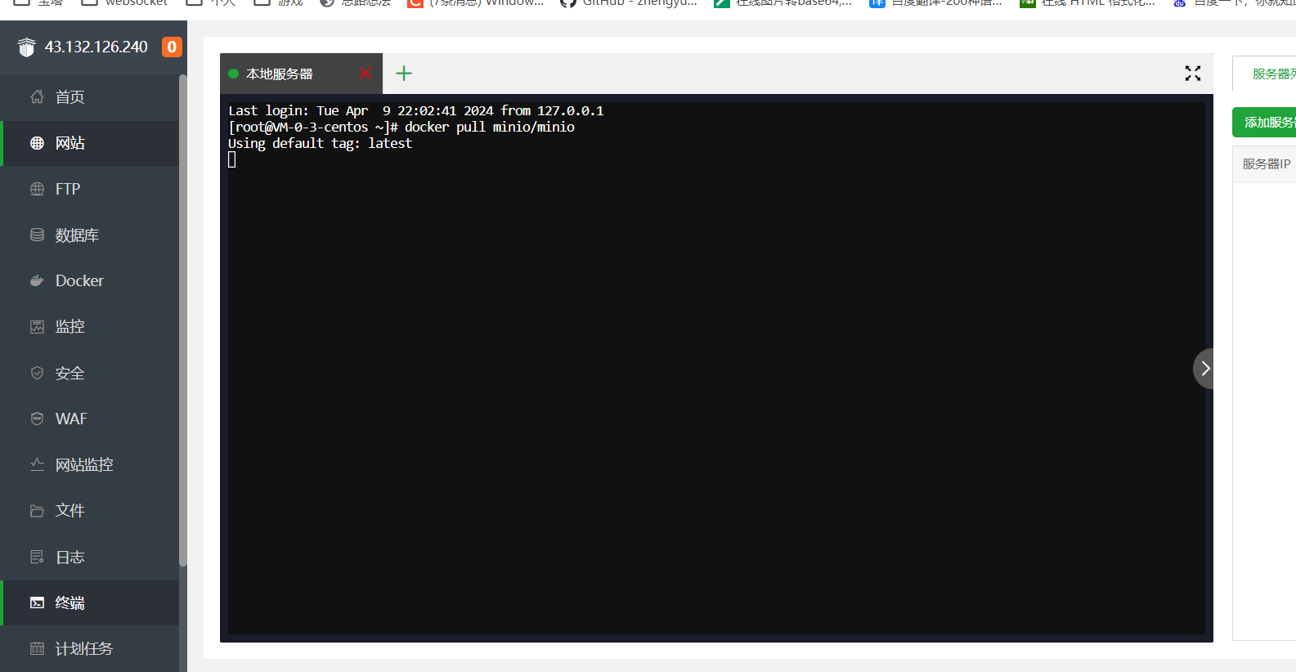

再次输入【docker images】，查看镜像
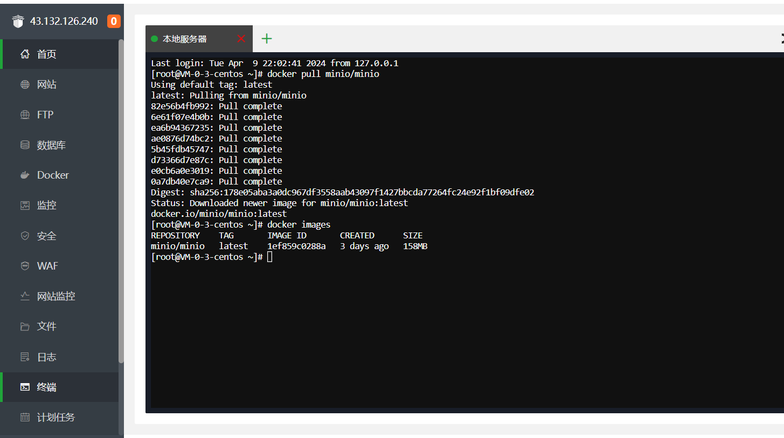

输入
docker run --name minio -p 9090:9000 -p 9999:9999 -d --restart=always -e "MINIO_ROOT_USER=minioadmin" -e "MINIO_ROOT_PASSWORD=minioadmin" -v /home/minio/data:/data -v /home/minio/config:/root/.minio minio/minio server /data --console-address '0.0.0.0:9999'
启动minio

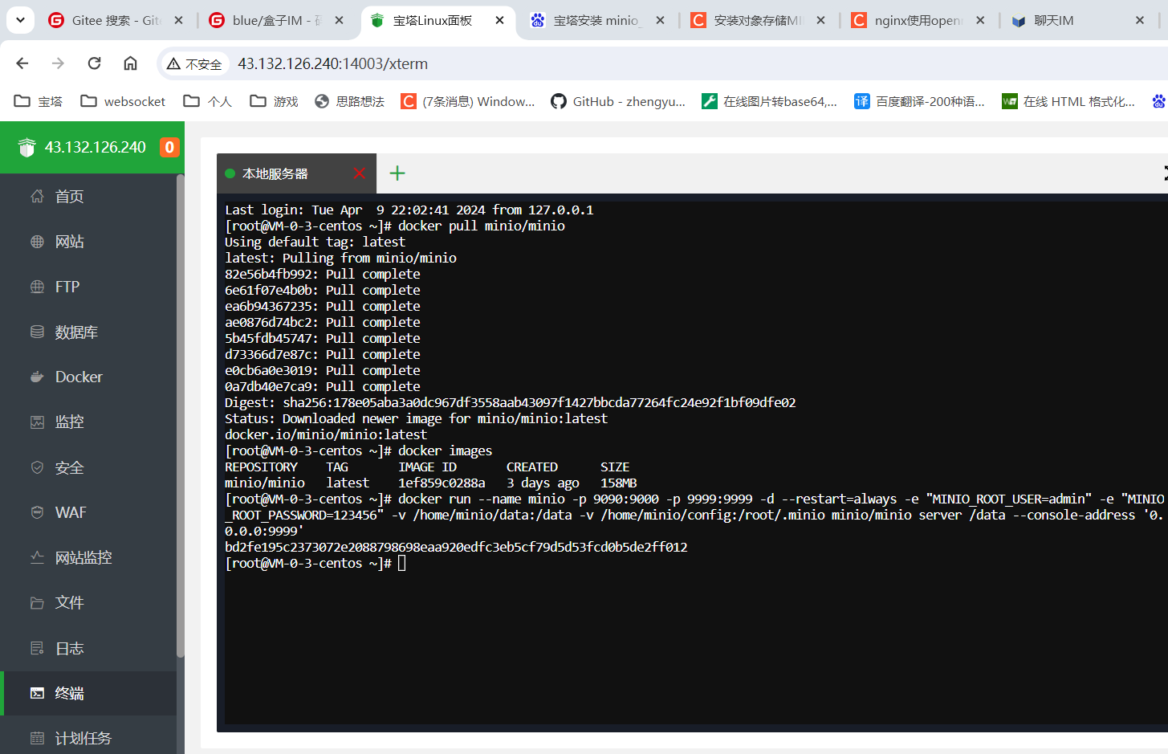

输入http://43.132.126.240:9090 可以打开minio首页

首次后端jar部署
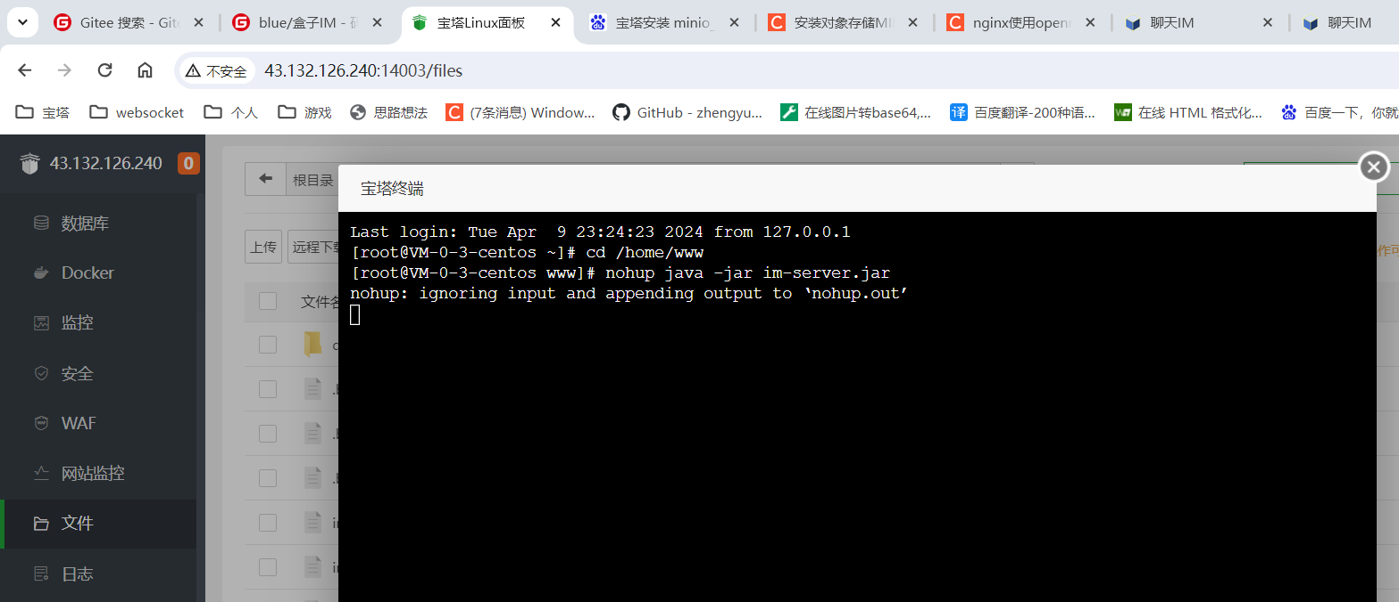
5。登录宝塔操作台，选择宝塔面板 ——> 文件
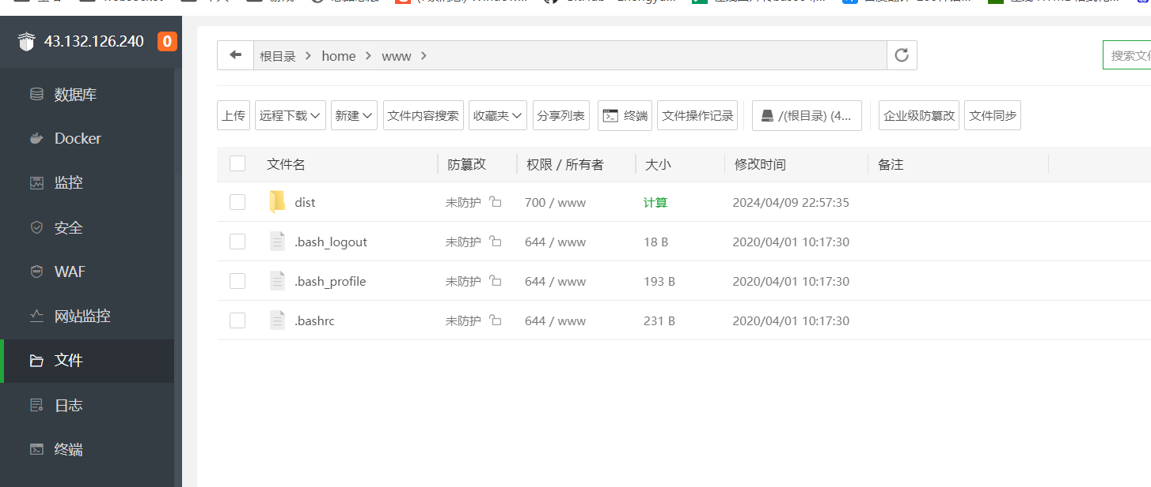

6。把准备好的2个jar包上传
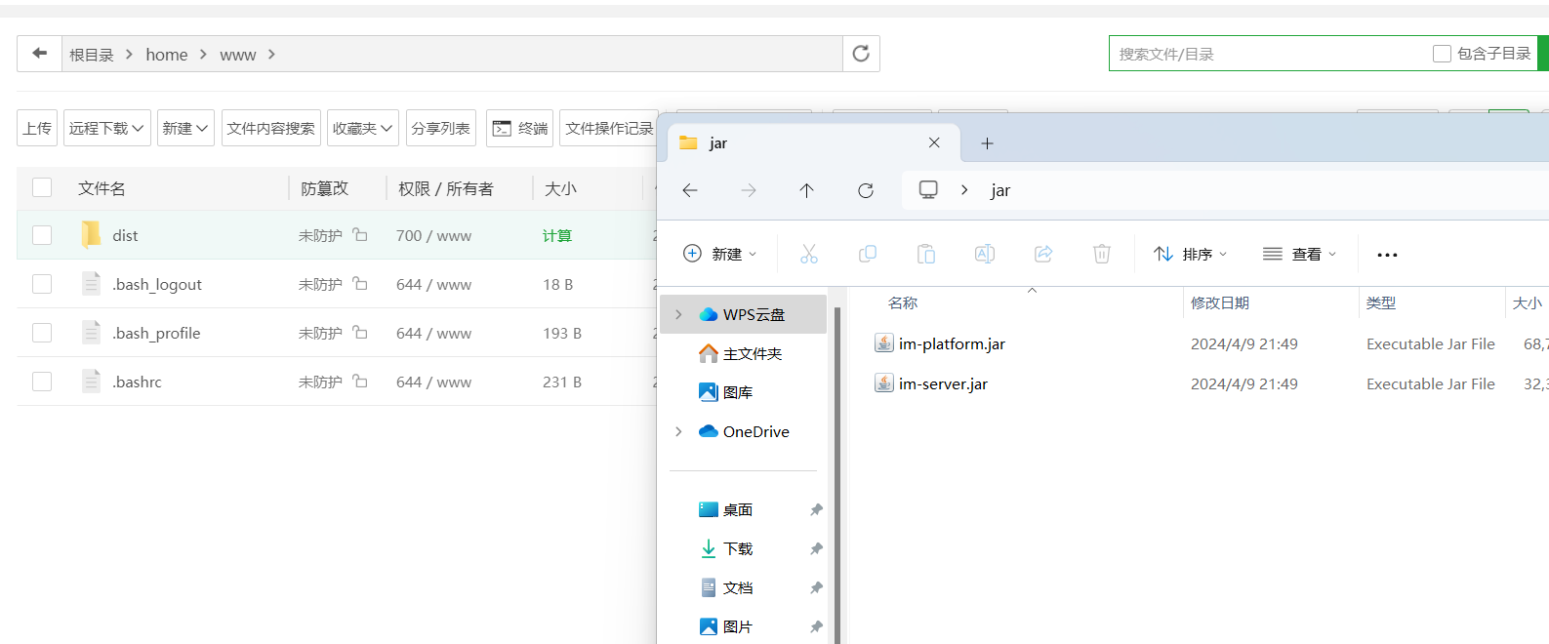

7。点击终端，输入命令启动jar
nohup java -jar im-platform.jar --spring.profiles.active=prod & | 持续运行jar包, 终端关闭后不会停止运行 | 使用这个

输入命令后，当出现【nohup: ignoring input and appending output to ‘nohup.out’】就可以关闭终端
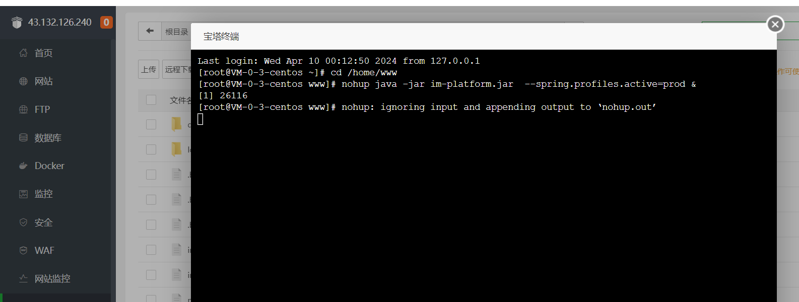

点击查看启动log，在这个文件中可以查看
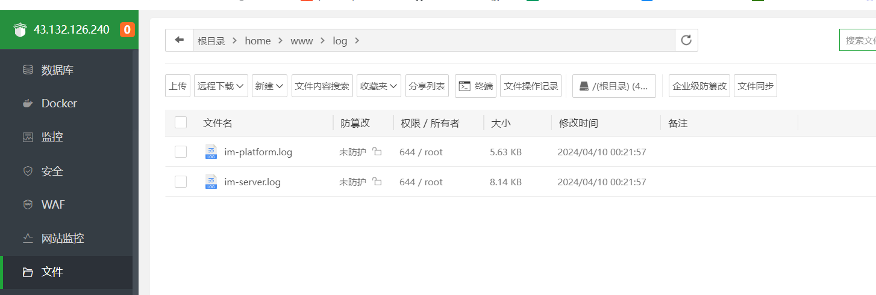

出现【Tomcat started on port(s): 8888 (http) with】字的话，表示服务器启动成功
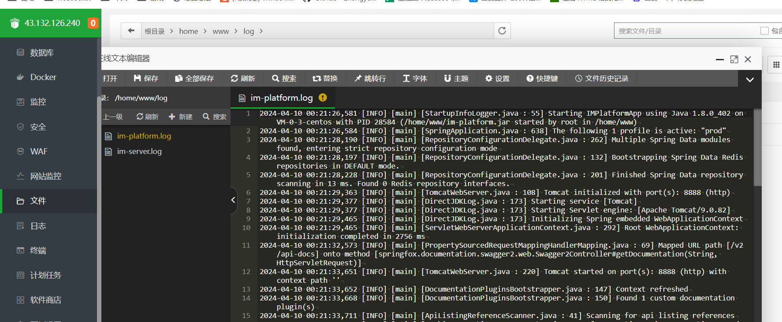

8。再次点击终端，输入命令启动另一个jar
nohup java -jar im-server.jar --spring.profiles.active=prod &

首次前端管理页面部署
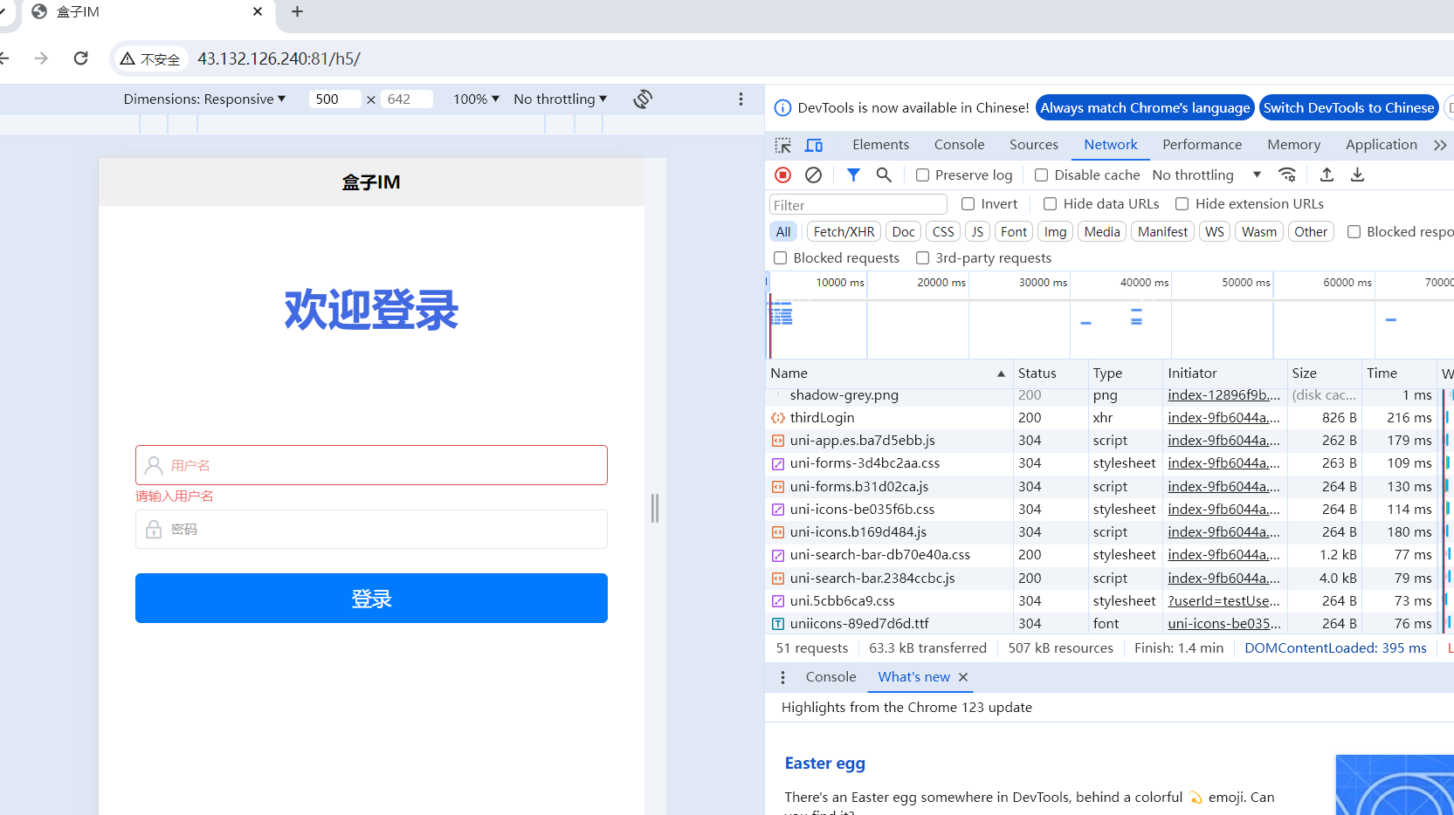
1。登录宝塔操作台，选择宝塔面板 ——> 文件
进入【/home/www/dist】
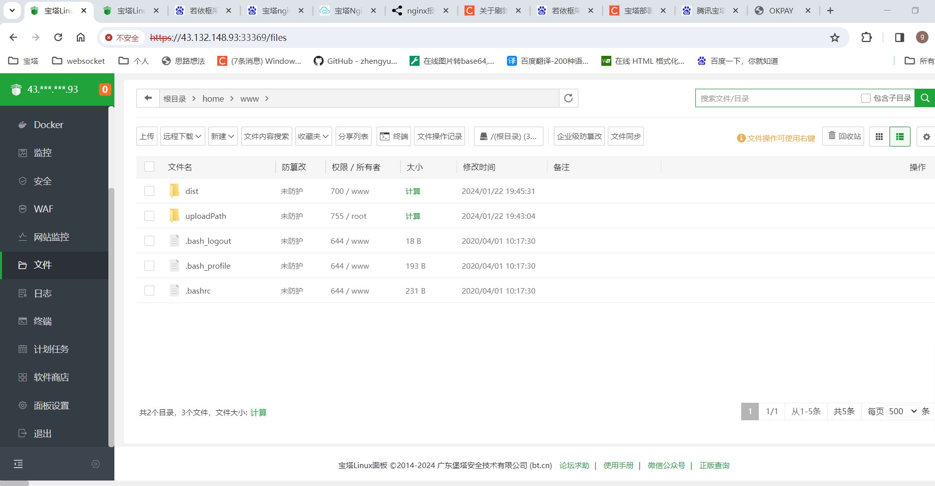

2。把整个dist和h5文件夹上传
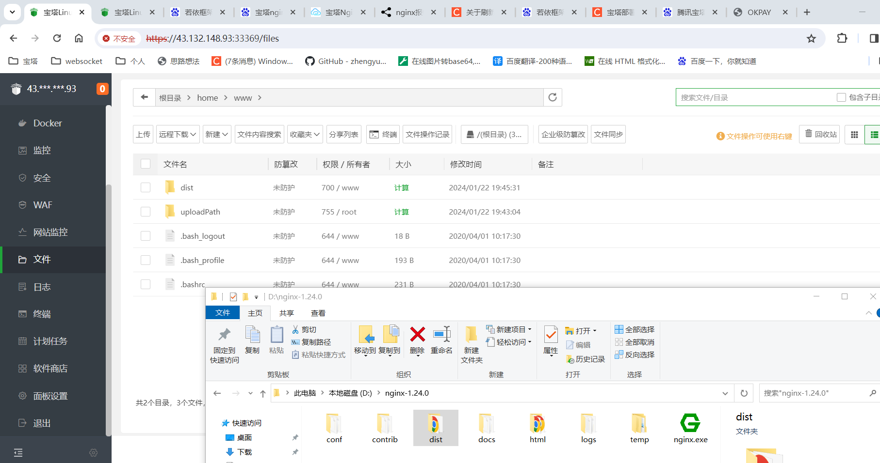

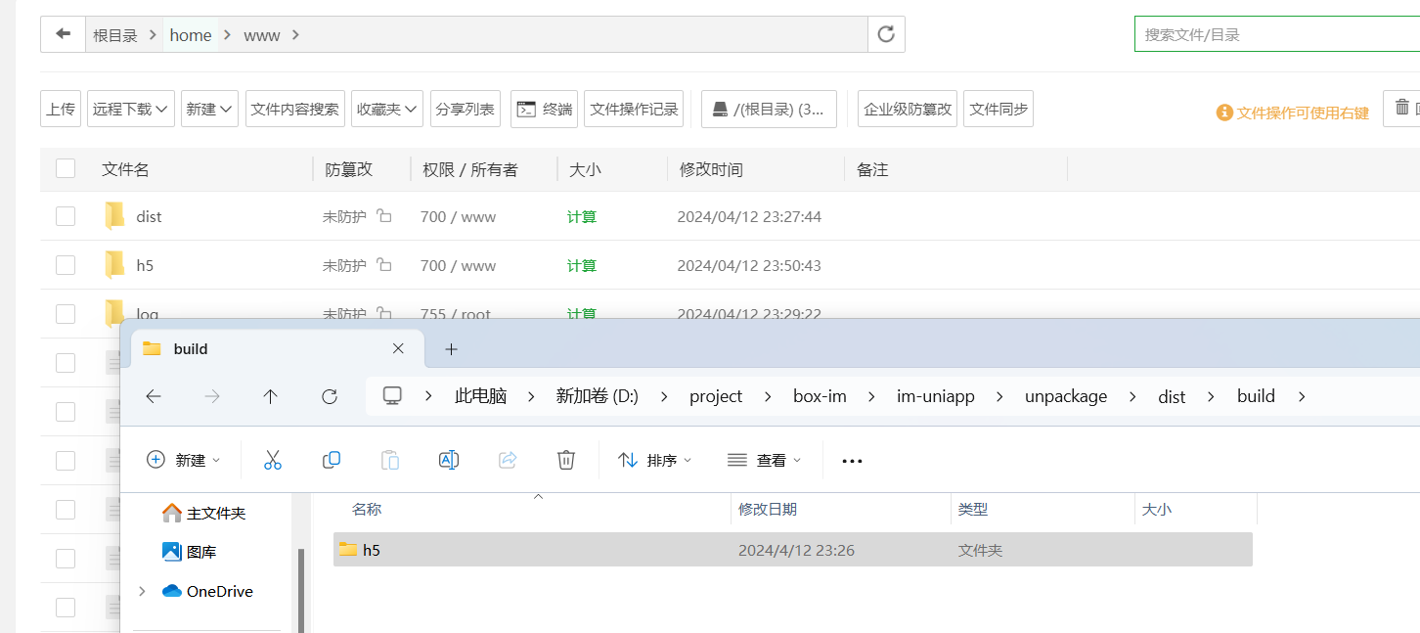

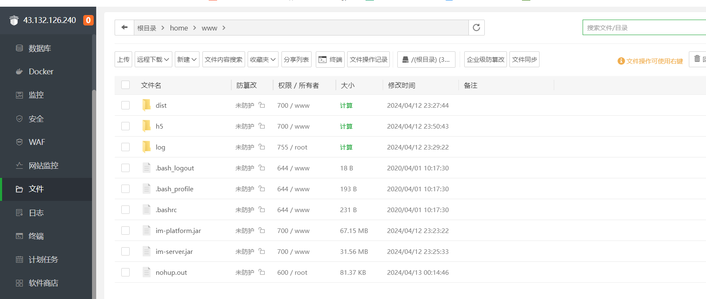

4.打开网站【http://43.132.126.240/】 | web版登录界面
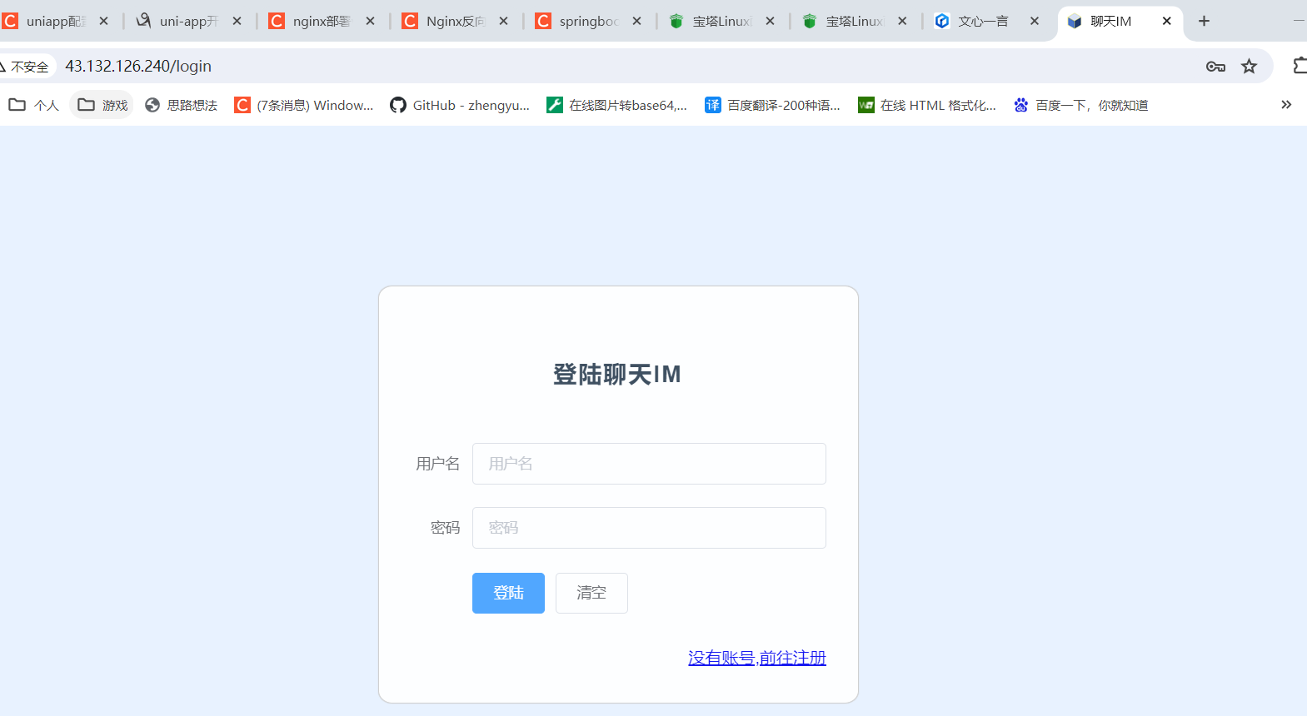

http://43.132.126.240:81/ | h5版登录界面

